Criterios_Ev_FI26
Criterios de Evaluación de ayudas PFIS 2026 (en base al artículo 30.1 de la convocatoria AES 2026)

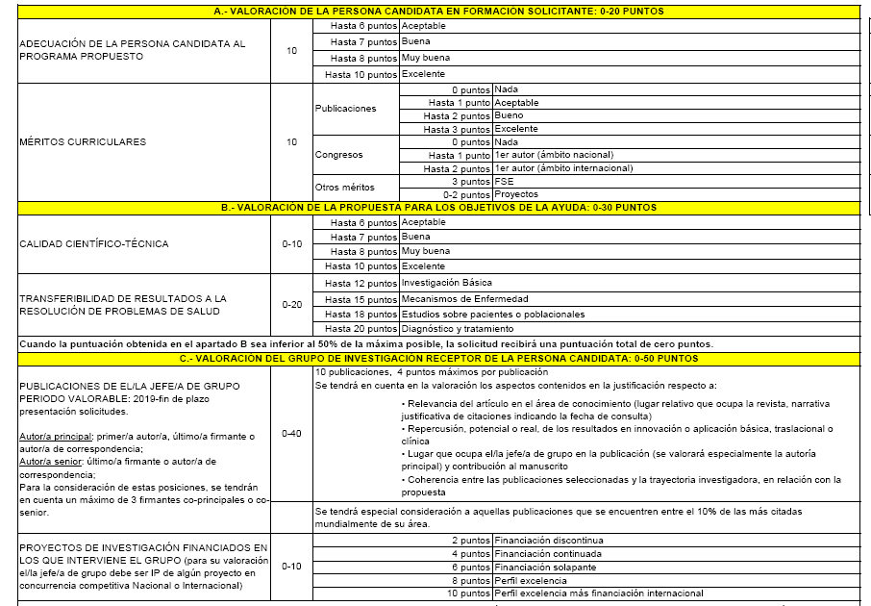
1. Evaluación de la persona candidata:
(0-20 puntos)

2. Evaluación del Grupo de investigación:
2.a) Publicaciones desde 2019 (0-40 puntos):
Criterios DORA

2.b) Proyectos (0-10 puntos):

Se reserva un 25% para los grupos de investigación dirigidos por jóvenes investigadores (nacidos desde 1981), se considerará su capacidad de liderazgo reflejada en la posición como firmante senior/corresponding
En el caso de las solicitudes cuyos Jefes de Grupo sean Miguel Servet o Juan Rodés en activo, para establecer la prioridad se valorará especialmente su capacidad de liderazgo tanto en la producción científica como en la captación de fondos en concurrencia competitiva

Criterios objetivos complementarios a la evaluación DORA:
Se decide otorgar las siguientes puntuaciones para la evaluación de las publicaciones.
Puntos | Cuartil | Posición
2.5 | D1 | Autor principal/correspondencia
2 | Q1 | Autor principal/correspondencia
1 | Q2 | Autor principal/correspondencia
1 | D1 | Otras posiciones (no autor principal)
0.4 | Q1 | Otras posiciones (no autor principal)
0.1 | Q2 | Otras posiciones (no autor principal)

